상품제안서
PGA 2단자동엠보+2단엠보완자+죽사타올3p 세트 | 상품코드: F02837

 |  |  |  |  |  |  | 02-412-0044 | www.easy1.co.kr
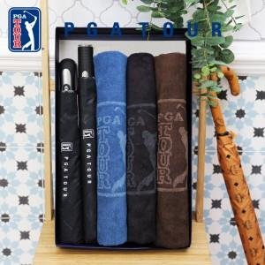

【상세/제작정보】

【인쇄/포장옵션】 | 실크, 원단인쇄 / 포장지포장

【공급단가】 | 수량 | 100~ | 300~ | 500~ | 1,000~ | 3,000~
*VAT별도 | 단가 | 38,350원 | 37,760원 | 36,870원 | 35,400원 | 33,920원

【상품 URL】 | http://www.easy1.co.kr/src/goods_detail.php?gdno=2837

